プレイヤー
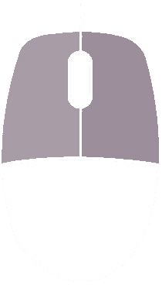
・Player

 | 人数 | 対戦人数分
 | 残機 | 8

 | SE | 足音
 |  | ジャンプ
 |  | 攻撃2種

 | キーボード操作 | 左右移動 | ad
 |  | しゃがみ | s
 |  | ジャンプ | wd
 |  | 攻撃 | space

game
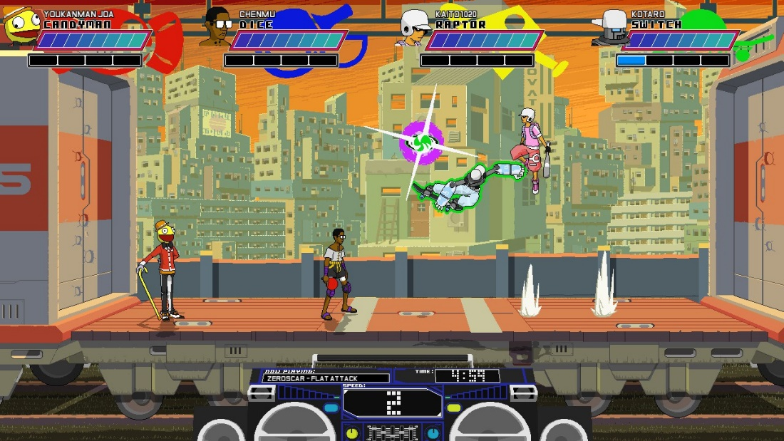
・ゲーム画面
イメージ

